PHIEU TT CONT (2)
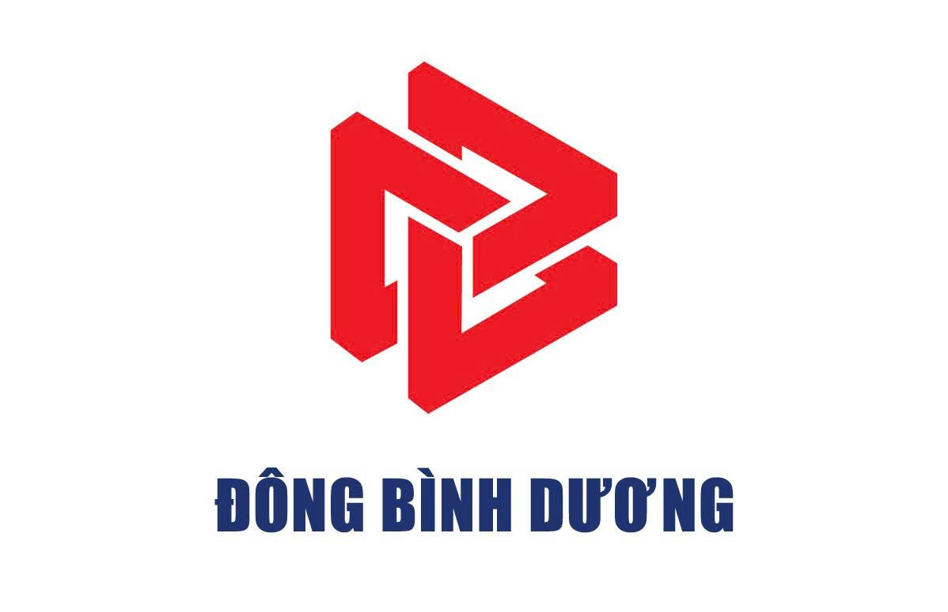
 |  |  |  | CÔNG TY CỔ PHẦN TIẾP VẬN ĐÔNG BÌNH DƯƠNG
 |  | Thửa đất số 5505, Tờ bản đồ số 23, Khu phố 2, Phường Hòa Lợi, Tp. Hồ Chí Minh
 |  | Tel: 0396.746.999 Mst: 3703306999
 |  |  |  |  |  | Số: | Số yêu cầu
 |  |  | Ngày 4 tháng 10 năm 2025 |  | Ngày Giờ : |  | Thời gian hẹn

Giao cho/Nhận của: | Tổng công ty Logistics Việt Nam |  |  |  | Số hóa đơn:
Hãng tàu: | Hãng tàu |  | KMTU | Nâng | Cỡ/Loại: | loại container
Số container: | số container |  | OO11 | số booking/bill | Số seal: | số seal |  | 03
GHI CHÚ REUSE | ghi chú
Số xe: |  |  |  | Số điện thoại tài xế:
Số xe |  |  |  | 88A-45423 |  |  |  | SĐT: 050150512
Nhân viên giao nhận Gate Checker |  |  |  | Khách hàng Customer

